ENVISION

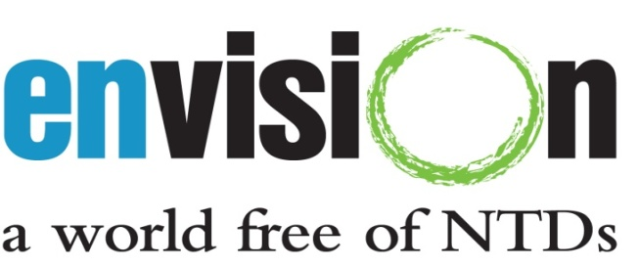

Captura de dados para projectos DTN da USAID
Pasta de trabalho da doença

Data da actualização: 6-Mar-2013

Este formulário foi criado pela equipa ENVISION M&E da RTI International, com financiamento da Agência dos Estados Unidos para o Desenvolvimento Internacional (USAID), ao abrigo do acordo de cooperação número AID-OAA-A-11-00048.

Este formulário deve ser usado para reportar dados específicos da doença a nível distrital. Consulte o documento de Instruções da Pasta de Trabalho da Doença para orientações adicionais.

Questões relativas aos formulários podem ser enviadas para DTNdatabase@rti.org.

